1.IDENTIFICACION
INFORMACIÓN GENERAL |  | INFORMACIÓN DEL ESTUDIO RESPECTIVO
 |  | NODO NÚMERO |  |  |  |  | 34013
 |  | INFORME NÚMERO |  |  |  |  | 1464
CONTRATISTA | UNIÓN TEMPORAL MOVILIDAD 2014 | ORDEN DE TRABAJO No. |  |  |  |  | PROGRAMACION BASICA
 |  | FECHA DE LA ORDEN DE TRABAJO |  |  |  |  | -
 |  | FECHA DE LA TOMA DE INFORMACIÓN |  |  |  |  | 230814
 |  | DÌA DE LA SEMANA
OBJETO DEL CONTRATO | REALIZAR LA TOMA DE INFORMACIÓN DE CAMPO, COMO INSUMO DEL PROGRAMA DE MONITOREO, SEGUIMIENTO Y PLANEACIÓN DEL TRÁNSITO Y EL TRANSPORTE DE BOGOTA D.C | TIPO DE ESTUDIO |  |  |  |  | VOLÚMENES POR TIPO DE VEHÍCULO DISCRIMINANDO CAMIONES
 |  | NOMBRE DEL ARCHIVO |  |  |  |  | 34013_AC_20_X_TV_39BISA_140823_VOL.xlsx
 |  | CÓDIGO DEL ESTUDIO |  |  |  |  | VOL
 |  | LUGAR DE LA TOMA DE INFORMACIÓN
NÚMERO DE CONTRATO | 2072-2013 | COORDENADA X |  |  |  |  | LONGITUD
 |  | COORDENADA Y |  |  |  |  | LATITUD

FECHA DE INICIO DEL CONTRATO | 22-01-2014 | PROFESIONALES RESPONSABLES
 |  | CONSULTOR (DIRECTOR) |  |  |  |  | ING. MSC. SANDRA LUCIA NAVAS TEQUIA
 |  | CONSULTOR (COORDINADOR GENERAL) |  |  |  |  | ING. MSC. LUIS FERNANDO RUBIANO BARRERO
INTERVENTORÍA | UNIVERSIDAD NACIONAL DE COLOMBIA | CONSULTOR (EXPERTO EN TRÁNSITO Y TRANSPORTE) |  |  |  |  | ING. ESP. DIANA PAOLA PARADA
 |  | CONSULTOR (ING ANÀLISIS) |  |  |  |  | ING. ESP. LUIS FERNANDO BECERRA
 |  | INTERVENTORÍA (DIRECTOR) |  |  |  |  | ING. MSC. ARTURO ZARATE
 |  | INTERVENTORÍA (ESPECIALISTA) |  |  |  |  | ING. MSC. WILLIAM CASTRO
 |  | INTERVENTORÍA (RESIDENTE) |  |  |  |  | ING. JOSÉ EDWIN TORRES
OBJETO DEL CONTRATO | INTERVENTORÍA TÉCNICA, ADMINISTRATIVA Y FINANCIERA PARA LA TOMA DE INFORMACIÓN DE CAMPO COMO INSUMO DEL PROGRAMA DE MONITOREO, SEGUIMIENTO Y PLANEACIÓN DEL TRÁNSITO Y TRANSPORTE DE BOGOTÁ D.C. | SUPERVISOR SECRETARIA MOVILIDAD |  |  |  |  | ING. FABIAN GONZALEZ

 |  | VERSIONES DEL ESTUDIO
 |  | NÚMERO |  | FECHA | OBSERVACIONES
NÚMERO DE CONTRATO | 2072-2013 | Versión 0 |  | 28/08/14
 |  | Versión 0 |  | 04/09/14 | SE ATENDIERON LAS OBSERVACIONES DE INTERVENTORÍA ENVIADAS EN COMUNICADO FI-INT-CMTTUB14-470-14, SE DA RESPUESTA MEDIANTE RADICADO ICV-187-C-812. En la hoja "1. IDENTIFICACION" descripción puntual, se agregó el periodo de máxima demanda de la tarde dado, el cual es para el caso entre 16:00 y 17:00.
 |  | Versión 1
FECHA DE INICIO DEL CONTRATO | 21-01-2014 | Versión 2

 |  | DESCRIPCIÓN DE LA TOMA DE INFORMACIÓN
 |  | TIPO DE VEHÍCULO | FACTOR DE EQUIVALENCIA | MOVIMIENTOS AFORADOS |  |  | No. DE PERÍODOS | HORA
ESQUEMA |  |  |  | ACCESO | LENTA | RÁPIDA | HORARIO DEL PERÍODO No. 1 | 22:00-06:00
 |  | L | 1 | NORTE | 1 |  | HORARIO DEL PERÍODO No. 2 | 06:00-14:00
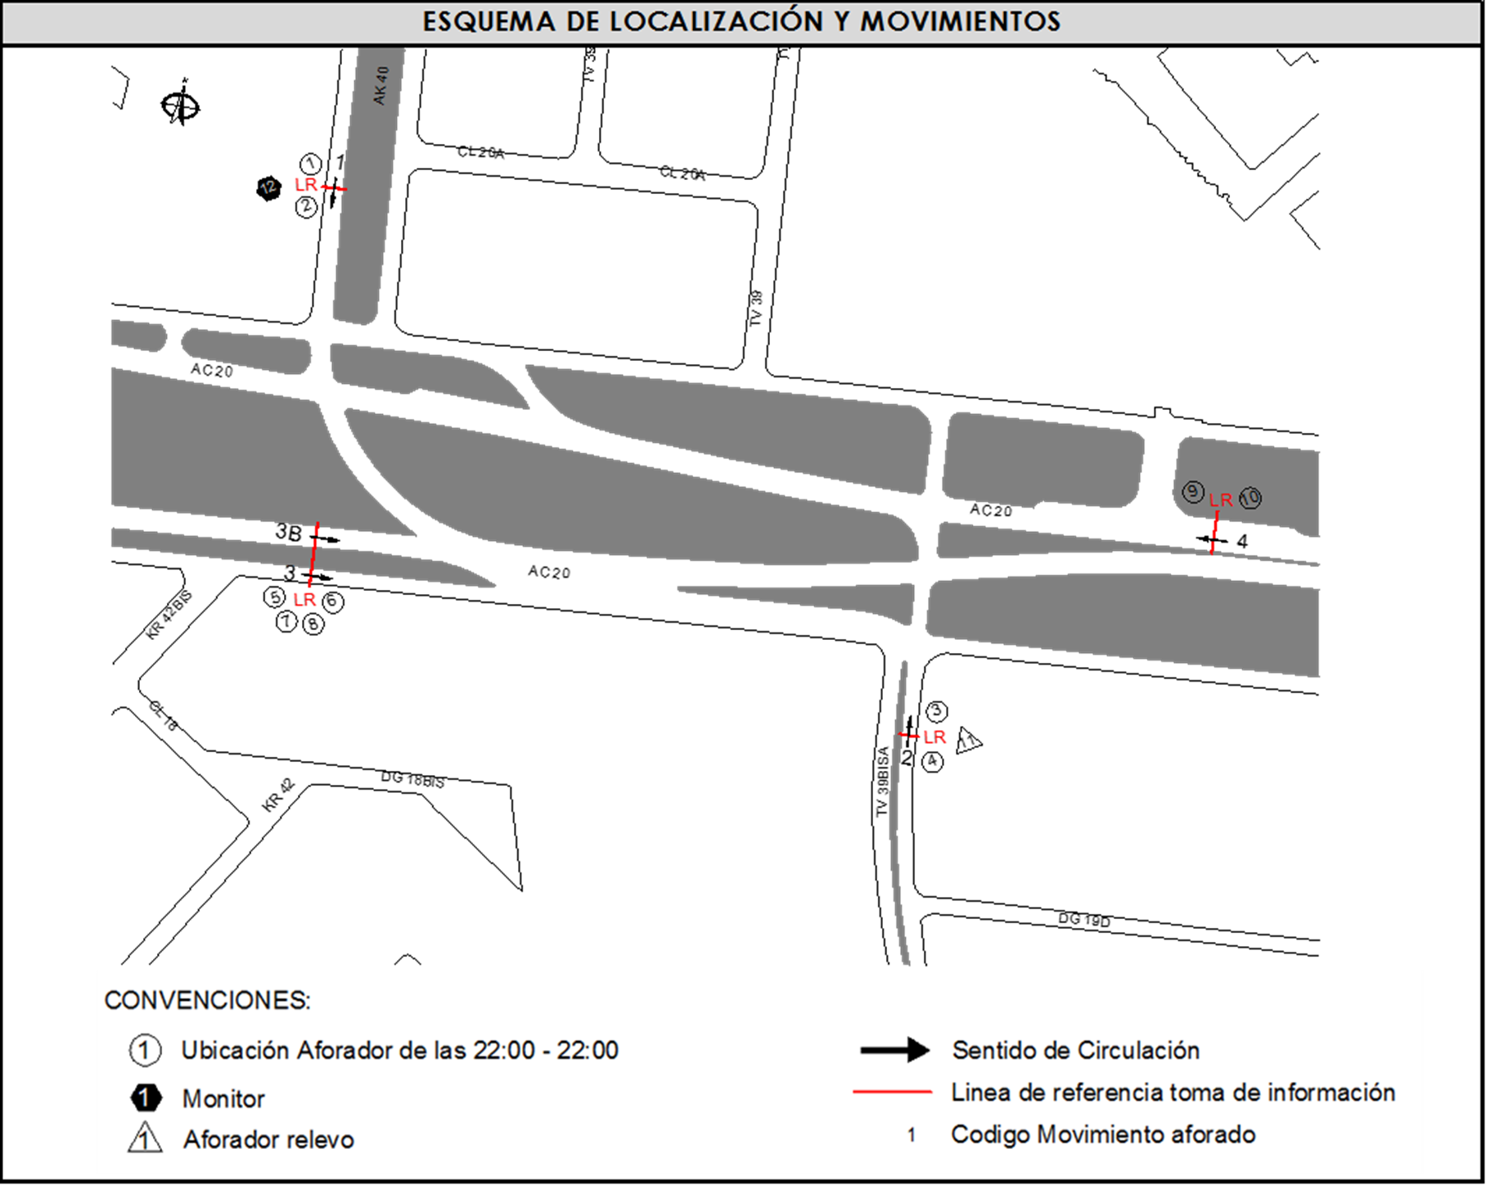
 |  | C | 2 | SUR | 2 |  | HORARIO DEL PERÍODO No. 3 | 14:00-22:00
 |  |  |  | OESTE | 3 | 3B | No. DE HORAS TOMADAS | 24
 |  | BT | 2 | ESTE | 4 |  | HORARIO DE LA TOMA DE INFORMACIÓN | 22:00-22:00
 |  | B | 2 |  |  |  | No. DE EQUIPOS UTILIZADOS | 12
 |  |  |  | OBSERVACIONES DE LA TOMA DE INFORMACIÒN
 |  | AL | 2 | OBSERVACION |  |  |  |  | ACCESO
 |  | AT | 2.5 | SE PRODUCE UN CHOQUE VEHICULAR EN SENTIDO W-E, GENERANDO CONGESTIÓN ENTRE LAS 12:15 Y LAS 14:28 HORAS, POR TAL MOTIVO SE VE AFECTADO EL VOLUMEN EN LOS ACCESOS SUR Y OESTE. |  |  |  |  | SUR-OESTE
 |  | BA | 2.5
 |  | ESP | 2 | DESDE LAS 10:59 HASTA LAS 11:32 HORAS CIERRAN CALZADA LENTA POR LA ROTURA DE UN TUBO DE GAS, LO QUE OCASIONA UNA DISMINUCIÓN EN EL VOLUMEN. POR LO ANTERIOR LO VEHÍCULOS DESVÍAN POR LA CALZADA RÁPIDA LO QUE GENERA UN INCREMENTO EN EL VOLUMEN. |  |  |  |  | OESTE
 |  | INT | 2
 |  | C2P | 2.5 | SE GENERA CONGESTIÓN VEHICULAR DESDE LAS 12:00 HASTA LAS 12:30 HORAS EN EL ACCESO ESTE. |  |  |  |  | ESTE
 |  | C2G | 2.5 | DURANTE EL DÍA EL VOLUMEN DE VEHÍCULOS DE CARGA ES VARIABLE DEBIDO A QUE LA ZONA ES INDUSTRIAL. IGUALMENTE OCURRE CON LOS DEMÁS TIPOS DE VEHÍCULOS POR SER UNA ZONA COMERCIAL Y EMPRESARIAL CON AUMENTOS IMPORTANTES, ESPECIALMENTE DE LIVIANOS, MOTOS Y BICICLETAS ENTRE LAS 07:00 Y LAS 09:00 HORAS, AL MEDIO DÍA POR LA HORA DE ALMUERZO ENTRE LAS 12:00 Y LAS 14:45 HORAS Y EN EL PERÍODO DE LA TARDE POR LA MOVILIZACIÓN A LOS SITIOS DE RESIDENCIA ENTRE LAS 16:30 Y 19:30 HORAS. |  |  |  |  | TODOS
 |  | C3 | 2.5
 |  | C4 | 2.5
 |  | C5 | 2.5
 |  | C6 | 2.5 | EL AUMENTO EN EL VOLUMEN DE LIVIANOS, MOTOS Y BUSES ESPECIALES EN EL PERÍODO DE LAS 22:00 HASTA LAS 22:45, SE DEBE A LA SALIDA DE TRABAJADORES DE FÁBRICAS, INDUSTRIAS Y EMPRESAS CERCANAS A LA INTERSECCIÓN, QUE CAMBIAN DE TURNO A LAS 22:00 HORAS. |  |  |  |  | ESTE
 |  | >C6 | 2.5
 |  | M | 0.5
 |  | BIC | 0.3

 |  | ANALISIS PUNTUAL
 |  | LA INTERSECCIÓN DE LA AVENIDA CALLE 20 CON TRANSVERSAL 39 BISA SE ENCUENTRA UBICADA EN EL SECTOR ESTE DE LA CIUDAD EN LA LOCALIDAD DE PUENTE ARANDA. LA AVENIDA CALLE 20 ( AVENIDA LAS AMÉRICAS) CUENTA CON CUATRO CALZADAS DE CIRCULACIÓN , DOS OPERANDO EN SENTIDO OESTE-ESTE Y DOS EN SENTIDO ESTE-OESTE, DOS CALZADAS CENTRALES CON TRES CARRILES CADA UNA PARA TRANSPORTE MIXTO INCLUYE TPC Y DOS CALZADAS LATERALES CADA UNA CON DOS CARRILES . LA AVENIDA CALLE 20 HACIA EL NORTE CON LA AVENIDA CARRERA 40 CUENTA CON DOS CALZADAS DE CIRCULACIÓN OPERANDO EN SENTIDO NORTE-SUR Y VICEVERSA. CON DOS CARRILES DE CIRCULACIÓN, Y HACIA EL SUR CON LA TRANSVERSAL 39 BISA CUENTA CON DOS CALZADAS, EN SENTIDO SUR-NORTE Y VICEVERSA. EL VOLUMEN TOTAL AFORADO DURANTE EL DÍA FUE DE 129.358 VEHÍCULOS MIXTOS, COMPUESTOS DE LA SIGUIENTE MANERA: EL 70,1 % CORRESPONDEN A VEHÍCULOS LIVIANOS, EL 17,4% MOTOS, EL 7,1% TRANSPORTE PÚBLICO COLECTIVO (COLECTIVOS, BUSETA / BUSETON, BUSES) Y EL 4,3% A VEHÍCULOS DE CARGA. LOS PERÍODOS DE MÁXIMA DEMANDA SE PRESENTAN ENTRE LAS 07:45-08:45 HORAS, ENTRE LAS 12:15-13:15 HORAS Y ENTRE LAS 16:00-17:00 . LA HORA PICO TOTAL DE LA INTERSECCIÓN SE REGISTRA ENTRE LAS 12:15-13:15 HORAS, PERIODO EN EL QUE SE MOVILIZA UN TOTAL DE 8.828 VEHÍCULOS MIXTOS, DE LOS CUALES EL 71,0 % CORRESPONDE A VEHÍCULOS LIVIANOS, EL 18,2 % A MOTOS, EL 5,7 % A TRANSPORTE PUBLICO COLECTIVO, EL 4,3% A CAMIONES Y FINALMENTE LAS BICICLETAS CON UNA PARTICIPACIÓN DEL 0,8%.

 |  | REGISTRO FOTOGRÁFICO
 |  | 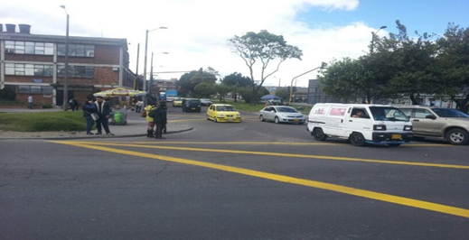 |  |  |  |  | 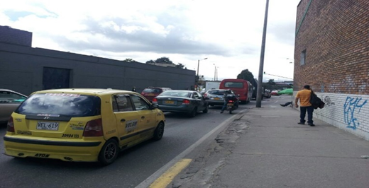

 |  | ACCESO NORTE |  |  |  |  | ACCESO SUR

 |  | 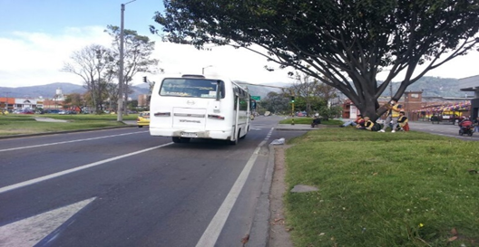 |  |  |  |  | 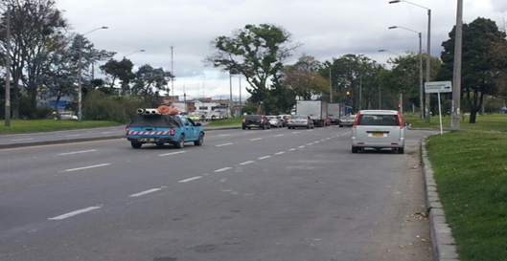

 |  | ACCESO OCCIDENTE |  |  |  |  | ACCESO ORIENTE

